XLS Master - User Guide
BC XLS Master Overview |  |  | Detailed BC Formatting Rules

Excel master contents - Details below (when to use, RGB, Dos and Don'ts, etc)

Excel design rules
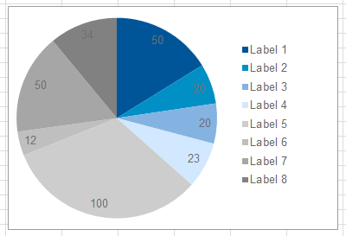
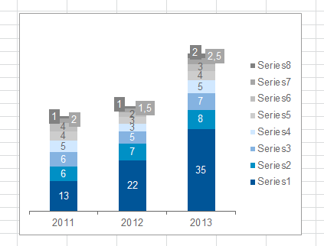
Templates to make effective use of design rules
Cell and table formats ("Home/Styles/Cell Styles")
Table formats ("Home/Styles/Format as Table")
Chart templates ("Insert/Charts/All Chart Types/Templates/")
Input data = light blue
 |  |  | Tutorials
 |  |  | Please watch the BC Excel Master video tutorials to get to know all features of the BC Excel Master.
 |  |  | Click here to see the overview of video tutorials.

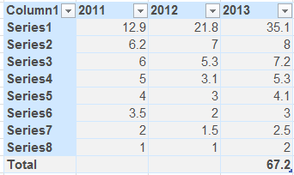
 |  |  | Feedback
 |  |  | We rely on your feedback to ensure maximum value creation for BC and your work in particular.
 |  |  | Click here to share your observations and ideas.

Output data = blue

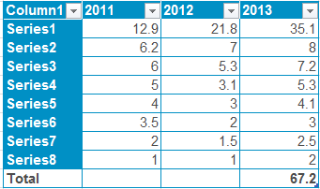

BC formatting rules - details

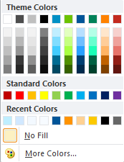
Topic | BC Standard
Input data | Light blue
Output data | Blue
Font size | 11
Font | Arial
Font color | dark grey: 77/77/77
Usage of gridlines | Hide for final display, especially for frontend sheets
Merged cells | Avoid whenever possible, because it makes trouble in formatting and referencing to cells
Number formatting | Align right without indent
Print layout | Activate repeating header / footer and time stamp
Grouping | Reverse standard setting for intuitive usage: Horizontal - left to right, vertical - top to bottom. Avoid grouping in more than one dimension
Naming conventions for sheets | Use underscore instead of whitespace (this makes formulas much more readable). Use only CAPITAL letters for frontend sheets and no capitals for backend sheets (calculation sheets that are hidden)

Registers/tabs

Register color | Usage | Default setting |  | Color Location | Color name | RGB
EXPLANATORY | Documentation / HowTo use the model | protected |  |  | White, Background 1
INPUT | (User) input sheets with input tables or parameters to set | protected (partly) |  |  | Light Blue | 183/222/255
OUTPUT | Output sheets with results of model | protected |  |  | Turquoise, Accent 1 (Bayer blue) | 0/144/197
SUMMARY | Cockpit views* or summary output sheet/ most important output sheet | protected |  |  | Dark Blue (BC blue) | 0/85/152
PRINT | Print view | protected |  |  | Grey-25%, Background 2 - lighter 60% | 230/230/230
check | Sanity checks | hidden |  |  | Grey-25%, Background 2 | 191/191/191
calculations | Intermediate calculations from input to output | hidden |  |  | Grey-80%, Text 1 | 77/77/77
raw_data | Data input that should never be changed (raw data, original data from external source) | hidden |  |  | Red, Accent 6, Lighter 80% | 248/208/205
* A cockpit view is a sheet on which you see the big picture: Main input parameters can be adjusted and on the same sheet you see the main output

Cell styles
You can find all these formats in the ribbon: Start/Home --> Formatvorlagen/Cell styles

Cell format | Usage
Standard | Standard cell type

Header | Column / Row title

Header underlined | Column / Row title

Calculation | Cell containing formula

Summary caption | Cell that gives the caption for the summary value

Summary value | Cell with actual summary value

Output caption | Cell that gives the cpation for the output value

Output value | Cell with actual output value

Input caption | Cell that gives the cpation for the input value

Input value | Cell with actual input value

Sanity check | Intermediate calculation for consistency checks

Explanatory | Note / Description

Warning | Display warning messages (conditional formatting)

Hyperlink | Will be applied automatically by Excel

Visited Hyperlink | Will be applied automatically by Excel

